Sheet1
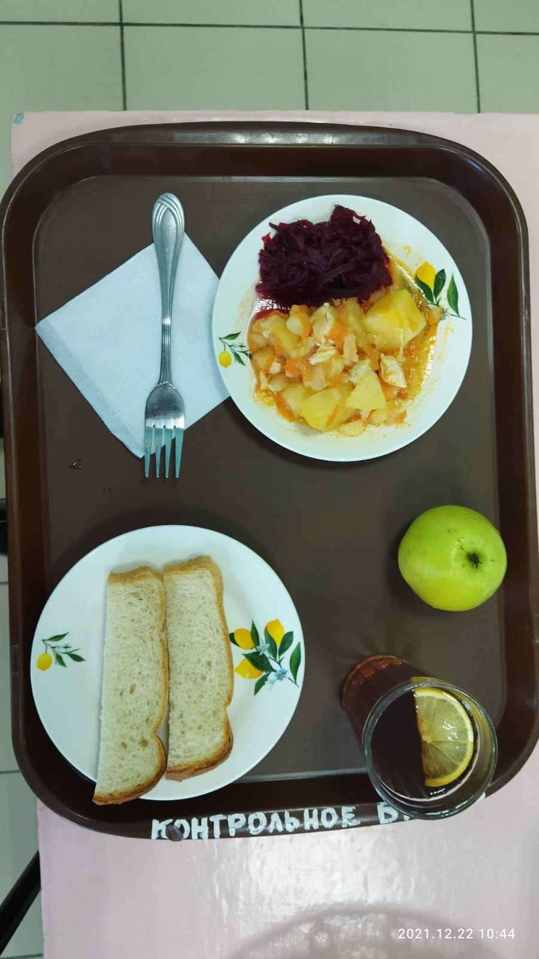
Школа | МБОУ Большекирсановская сош имени Героя Советского Союза Хайло В.А. |  |  | Отд./корп |  |  |  | День | 2021-12-22

Прием пищи | Раздел | № рец. | Блюдо | Выход, г | Цена | Калорийность | Белки | Жиры | Углеводы
Завтрак | гор.блюдо | 289 | Рагу из птицы | 240.00 | 46.33 | 288.00 | 16.46 | 15.46 | 20.85
 | гор.напиток | 377 | Чай с лимоном | 187.00 | 2.60 | 62.00 | 0.13 | 0.02 | 15.20
 | хлеб | Н | Хлеб пшеничный | 30.00 | 1.57 | 69.00 | 2.28 | 0.24 | 14.10
 |  | 71/70 | Свекла отварная | 60.00 | 2.28 | 13.20 | 0.66 | 0.12 | 2.28
 |  | 338 | Яблоко | 100.00 | 12.76 | 96.00 | 1.50 | 0.50 | 21.00

Завтрак 2 | фрукты

Обед | закуска
 | 1 блюдо |  | .
 | 2 блюдо
 | гарнир
 | сладкое
 | хлеб бел.
 | хлеб черн.

 |  |  |  | 617 | 65.54 | 528.20 | 21.03 | 16.34 | 73.43

